დემონტაჟი-მშენებლობა
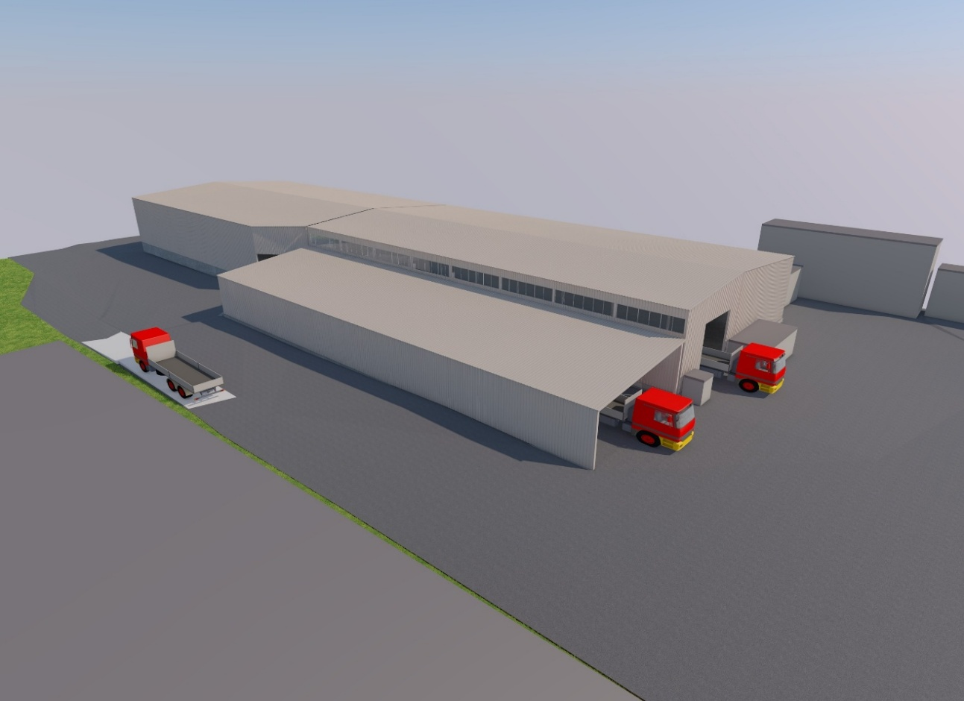
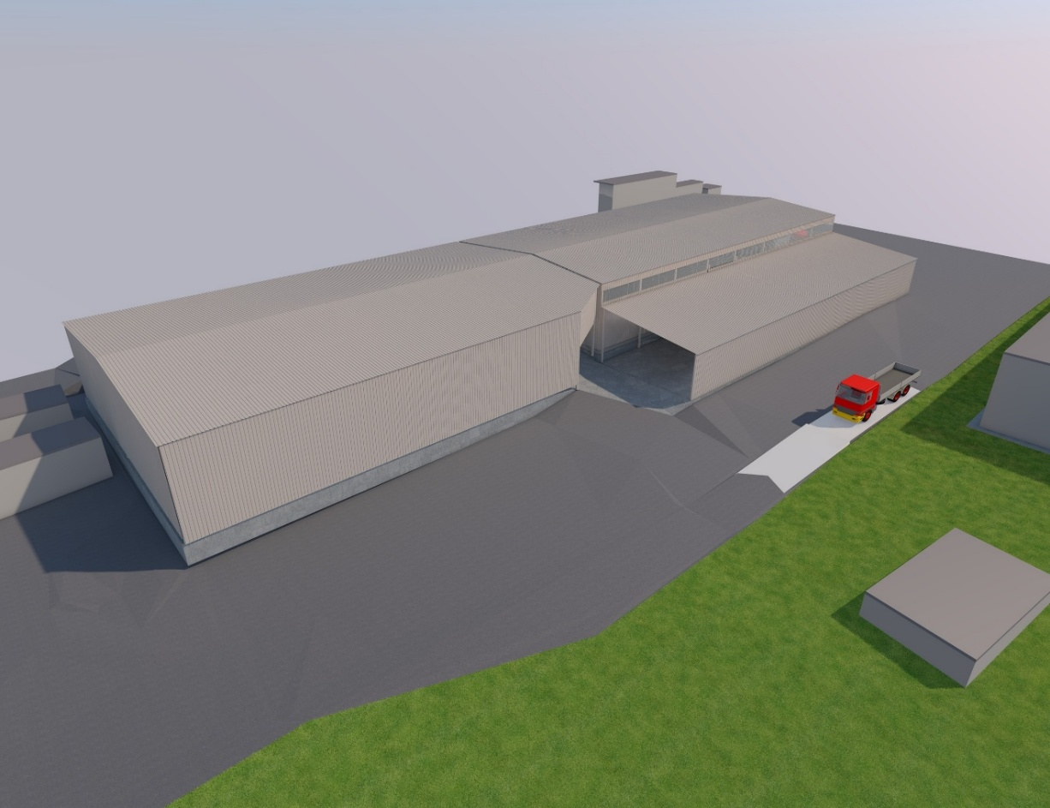
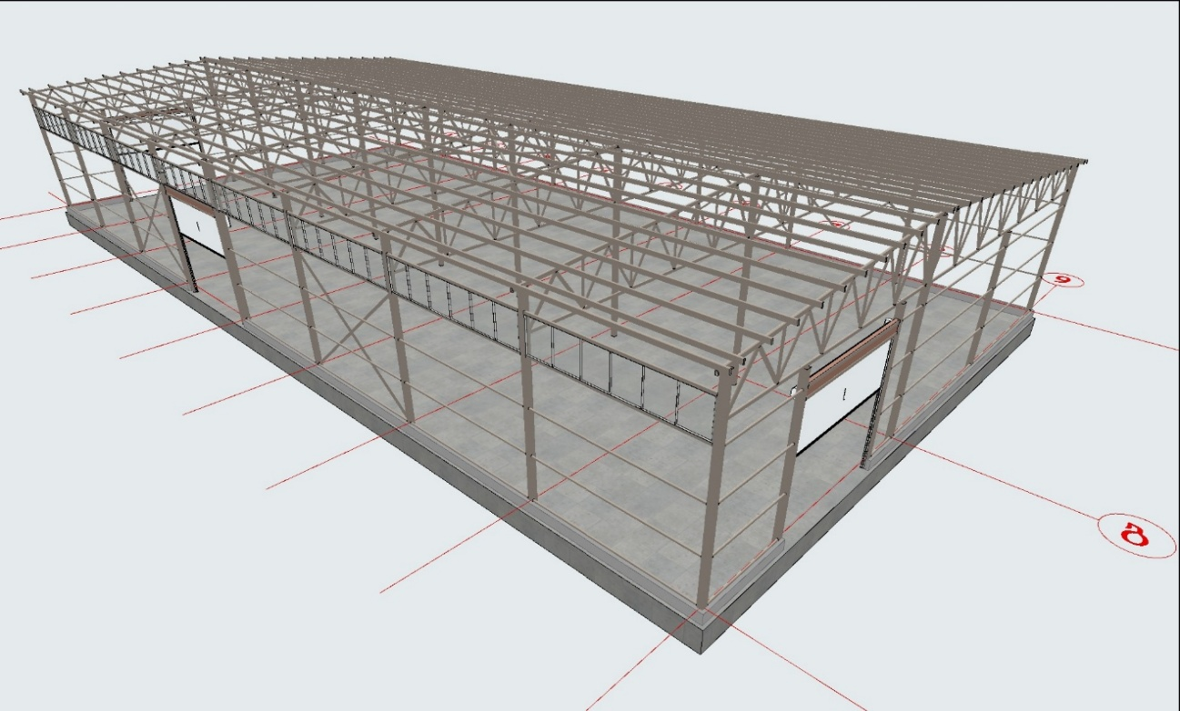
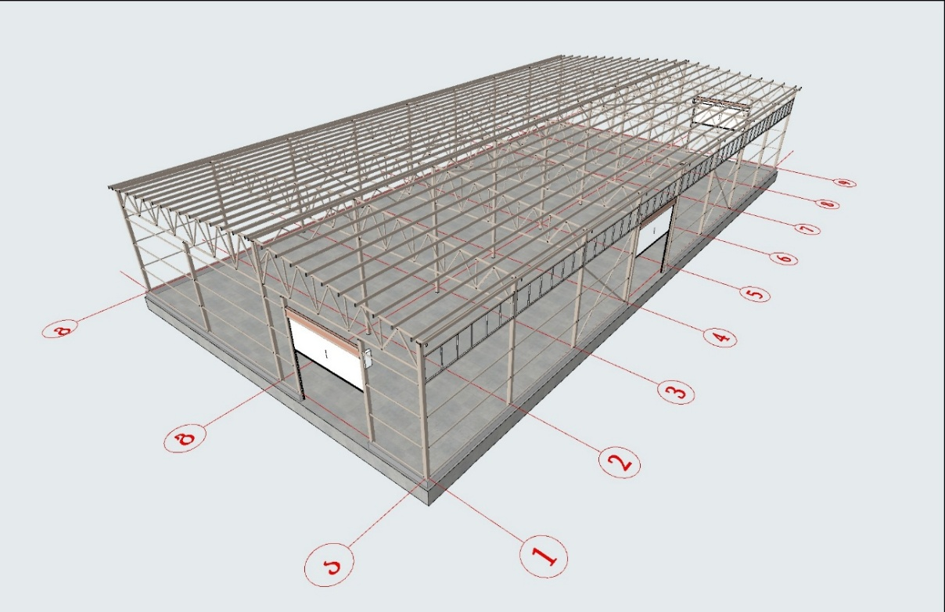
შპს კნაუფ გიპს თბილისი-ს საწარმოს #14 საწყობის სრული დემონტაჟის და ახალი 1200 კვ.მ. შენობის საპროექტო სამშენებლო საორენტაციო ხარჯთაღრიცხვა. 08.09.26.

№ |  | სამუშაოს დასახელება | განზ. | რ-ბა | მასალები |  | ხელფასი |  | ტრანსპორტი |  | სულ ჯამი
 |  |  |  |  | ერთ. ფასი | ჯამი | ერთ. ფასი | ჯამი | ერთ. ფასი | ჯამი

1 | დემონტაჟის პროექტის შემდეგ | 1200 კვ.მ. საწყობის შენობის სრული დემონტაჟი, სამშენებლო ნარჩენის გატანა |  |  | სამუშაოს სავარაუდო ვადა 2 თვე
 |  | შრომის უსაფრთხოების ატრიბუტები და სამშენებ. ტერიტორიაზე მოწყობა | სულ | 1.00 |  | 0.00 |  | 0.00 |  | 0.00 | 0.00
 |  | შრომის უსაფრთხოების მიმდინარე ხარჯი | თვე | 2.00 |  | 0.00 |  | 0.00 |  | 0.00 | 0.00
 |  | ავტოტექნიკის მომსახურება (ავტო-ამწე; ტრაქტორი; თვითმცლელი) | სულ | 1.00 |  | 0.00 |  | 0.00 |  | 0.00 | 0.00
 |  | შრომითი მომსახურება | სულ | 1.00 |  | 0.00 |  | 0.00 |  | 0.00 | 0.00
 |  | სულ |  |  |  | 0.00 |  | 0.00 |  | 0.00 | 0.00
2 |  | ახალი 1200 კვ.მ. სასაწყობე მეტალის ნაგებობის აშენება |  |  | ანგარიში მოცემული ესკიზური პროექტის მიხედვით. სავარაუდო ვადა 2 თვე
 |  | შრომის უსაფრთხოების ატრიბუტები და სამშენებ. ტერიტორიაზე მოწყობა | სულ | 1.00 |  | 0.00 |  | 0.00 |  | 0.00 | 0.00
 |  | შრომის უსაფრთხოების მიმდინარე ხარჯი | თვე | 2.00 |  | 0.00 |  | 0.00 |  | 0.00 | 0.00
 |  | გეოდეზიური მომსახურება | სულ | 1.00 |  | 0.00 |  | 0.00 |  | 0.00 | 0.00
 |  | ტრაქტორის მომსახურება (კატლავანის მომზადება, გასწორება) | დღე | 3.00 |  | 0.00 |  | 0.00 |  | 0.00 | 0.00
 |  | იატაკის ფუნდამენტის შებენი (ფრაქცია 20 მმ.) სავარაუდო სისქე 500 მმ. | მ3 | 630.00 |  | 0.00 |  | 0.00 |  | 0.00 | 0.00
 |  | ტრაქტორის მომსახურება (შებენის მიღება გაშლა) | დღე | 2.00 |  | 0.00 |  | 0.00 |  | 0.00 | 0.00
 |  | სატკეპნის მომსახურება (ტრანსპორტირებით) | დღე | 2.00 |  | 0.00 |  | 0.00 |  | 0.00 | 0.00
 |  | ბეტონი (მომზადება 100 მმ. სისქე) + პომპა | მ3 | 125.00 |  | 0.00 |  | 0.00 |  | 0.00 | 0.00
 |  | ჰიდროიზოლაციის მასტიკის წასმა 1250 კვ.მ. მომზადების ბეტონზე (ქილა 16 კგ.) | ცალი | 30.00 |  | 0.00 |  | 0.00 |  | 0.00 | 0.00
 |  | ფილის და სვეტების ფუნდამენტის არმატურა AIII - #12 (ტ. 810 $) | ტონ. | 23.00 |  | 0.00 |  | 0.00 |  | 0.00 | 0.00
 |  | ბეტონი b-30. ფილა 200 მმ. სისქის + 800/800/500 მმ.x27ც. სვეტების ფუნდამენტ. + პერიმეტრზე ცოკოლის კედელი 130 გ.მ. X 400/150მმ. + პომპის მომსახურება | მ3 | 268.00 |  | 0.00 |  | 0.00 |  | 0.00 | 0.00
 |  | ხელფასი ბეტონის ფილის მოწყობაზე მოპრიალებით | მ2 | 1250.00 |  | 0.00 |  | 0.00 |  | 0.00 | 0.00
 |  | ხელფასი ცოკოლის კედლის მოწყობაზე | გ.მ. | 130.00 |  | 0.00 |  | 0.00 |  | 0.00 | 0.00
 | სვეტები | მეტალოკონსტრუქციის მასალები: მილკვადრატი 200/200/3 | გ.მ. | 210.00 |  | 0.00 |  | 0.00 |  | 0.00 | 0.00
 | ფერმის ზედა სარტყელი | მილკვადრატი 120/80/4 | გ.მ. | 228.00 |  | 0.00 |  | 0.00 |  | 0.00 | 0.00
 | ფერმის ქვედა სარტყელი, გრძივი კედლის x კავშირები | მილკვადრატი 100/60/4 | გ.მ. | 282.00 |  | 0.00 |  | 0.00 |  | 0.00 | 0.00
 | ფერმის დატვირთ.დიაგონალ. | მილკვადრატი 80/80/3 | გ.მ. | 150.00 |  | 0.00 |  | 0.00 |  | 0.00 | 0.00
 | ფერმის შუა დიაგონალები + ცენტრ. გრძივი ფერმის დიაგონალები + სახურავის X-კავშირები | მილკვადრატი 60/60/3 | გ.მ. | 408.00 |  | 0.00 |  | 0.00 |  | 0.00 | 0.00
 | სახურავის პურლინები | მილკვადრატი 160/60/3 | გ.მ. | 1296.00 |  | 0.00 |  | 0.00 |  | 0.00 | 0.00
 | გრძივი კედლის რიგელები + ცენტრალური გრძივი ფერმის სარტყლები | მილკვადრატი 60/60/4 | გ.მ. | 480.00 |  | 0.00 |  | 0.00 |  | 0.00 | 0.00
 | საბაზო ფირფიტა | 300/300/15 მმ. X 27 ცალი | ტონ. | 0.29 |  | 0.00 |  | 0.00 |  | 0.00 | 0.00
 | გამაგრების წიბოები | 8 მმ ფურცელი, 4 ც/სვეტი | ტონ. | 0.04 |  | 0.00 |  | 0.00 |  | 0.00 | 0.00
 | კვანძური/სამონტაჟო ფირფიტები | საორიენტაციო მარაგი | ტონ. | 0.90 |  | 0.00 |  | 0.00 |  | 0.00 | 0.00
 | M20×200 ანკერები | 4 ც/სვეტი × 27 სვეტი | ცალი | 108.00 |  | 0.00 |  | 0.00 |  | 0.00 | 0.00
 | M20 ქანჩი + ფართო შაიბა | 1 კომპლ./ანკერი | კომპლ | 108.00 |  | 0.00 |  | 0.00 |  | 0.00 | 0.00
 | სახურავის PUR სენდვიჩპანელი | 50 მმ, თუნუქი 0.35 მმ. | მ2 | 1190.50 |  | 0.00 |  | 0.00 |  | 0.00 | 0.00
 | კედლის PUR სენდვიჩპანელი | 50 მმ, თუნუქი 0.35 მმ — გარე კედლები | მ2 | 1069.43 |  | 0.00 |  | 0.00 |  | 0.00 | 0.00
 | ავტოტექნიკა | ავტო-ამწეს მომსახურება | დღე | 10.00 |  | 0.00 |  | 0.00 |  | 0.00 | 0.00
 | ავტოტექნიკა | ამწე-კალათას მომსახურება | დღე | 60.00 |  | 0.00 |  | 0.00 |  | 0.00 | 0.00
 | ელექტროდი, საჭრელი ქვა... | სახარჯო მასალა | სულ | 1.00 |  | 0.00 |  | 0.00 |  | 0.00 | 0.00
 | შავი მეტალის ღებვა 1250 კვ.მ. | ანტიკოროზიული საღებავი | ლიტ. | 250.00 |  | 0.00 |  | 0.00 |  | 0.00 | 0.00
 |  | საღებავის გამხსნელი | ლიტ. | 50.00 |  | 0.00 |  | 0.00 |  | 0.00 | 0.00
 |  | ხელფასი ლითონის კონსტრუქციის შეღებვაზე | მ2 | 1250.00 |  | 0.00 |  | 0.00 |  | 0.00 | 0.00
 | ხელფასი | ლითონის კონსტრუქციების მონტაჟი (კედლები 1115 კვ.მ. + სახურავი 1210 კვ.მ.) | მ2 | 2325.00 |  | 0.00 |  | 0.00 |  | 0.00 | 0.00
 | ხელფასი | სენდვიჩპანელების მონტაჟი (კედლები 1115 კვ.მ. + გადახურვა 1210 კვ.მ.) | მ2 | 2325.00 |  | 0.00 |  | 0.00 |  | 0.00 | 0.00
 | ხელფასი | მართკუთხა საწვიმარი ღარის მოწყობა 150/120 | გ.მ. | 105.00 |  | 0.00 |  | 0.00 |  | 0.00 | 0.00
 |  | თუნუქის კეხის მოწყობა განი 400 მმ. | გ.მ. | 53.00 |  | 0.00 |  | 0.00 |  | 0.00 | 0.00
 |  | ვერტიკალური საწვიმარი მილი Ø 110 | გ.მ. | 60.00 |  | 0.00 |  | 0.00 |  | 0.00 | 0.00
 |  | ფანჯრის გარეთა საწვეთური, განი 250 მმ | გ.მ. | 50.00 |  | 0.00 |  | 0.00 |  | 0.00 | 0.00
 |  | სახარჯო მასალა (საჭრელი ქვა; ელექტროდი ....) | სულ | 1.00 |  | 0.00 |  | 0.00 |  | 0.00 | 0.00
 |  | რულონური კარებები (თეთრი) h-5000 / L-5000 მმ მონტაჟით | ცალი | 3.00 |  | 0.00 |  | 0.00 |  | 0.00 | 0.00
 | თითო სეგმენტი დაყოფილი 6 ცალ ფანჯარად (950/120 x 6) | თეთრი მეტალოპლასტის ფანჯრები მონტაჟით (8 სეგმენტი 5800/1200) | მ2 | 55.70 |  | 0.00 |  | 0.00 |  | 0.00 | 0.00
 |  | ტერიტორიის დასუფთავება, სამშენებლო ნარჩენების გატანა | სულ | 1.00 |  | 0.00 |  | 0.00 |  | 0.00 | 0.00
 |  | სულ |  |  |  | 0.00 | 0.00 | 0.00 |  | 0.00 | 0.00
3 | პროექტირება. სრული პაკეტი | #14 საწყობის საპროექტო ფართი 1200 კვ.მ. (ახალი მშენებლობა)
 |  | არქიტექტურული პროექტი | მ2 | 1200.00 |  | 0.00 |  | 0.00 | 0.00 | 0.00 | 0.00
 |  | პროექტის კონსტრუქციული ნაწილი | მ2 | 1200.00 |  | 0.00 |  | 0.00 | 0.00 | 0.00 | 0.00
 |  | კონსტრუქციების ექსპერტიზა | სულ | 1.00 |  | 0.00 |  | 0.00 | 0.00 | 0.00 | 0.00
 |  | 41 დადგენილების დასკვნა (ნახაზების მომზადება) | სულ | 1.00 |  | 0.00 |  | 0.00 | 0.00 | 0.00 | 0.00
 |  | მისაწვდომობის დასკვნა (ნახაზების მომზადება) | სულ | 1.00 |  | 0.00 |  | 0.00 | 0.00 | 0.00 | 0.00
 |  | მშენებლობის ორგანიზების პროექტი | სულ | 1.00 |  | 0.00 |  | 0.00 | 0.00 | 0.00 | 0.00
 |  | გეოლოგია და გეოლოგიის ექსპერტიზა | სულ | 1.00 |  | 0.00 |  | 0.00 | 0.00 | 0.00 | 0.00
 |  | სატრანსპო სქემები | სულ | 1.00 |  | 0.00 |  | 0.00 | 0.00 | 0.00 | 0.00
 |  | ენერგოეფექტურობის დეკლარაცია | სულ | 1.00 |  | 0.00 |  | 0.00 | 0.00 | 0.00 | 0.00
 |  | სულ |  |  |  | 0.00 |  | 0.00 |  | 0.00 | 0.00

 |  | სულ ხარჯი |  |  |  | 0.00 |  | 0.00 |  | 0.00 | 0.00
 |  | საპენსიო |  |  |  |  |  |  |  |  | 0
 |  | სულ |  |  |  |  |  |  |  |  | 0
 |  | ზედნადები % |  |  |  |  |  |  |  |  | 0
 |  | გეგმიური დაგროვება % |  |  |  |  |  |  |  |  | 0
 |  | სულ |  |  |  |  |  |  |  |  | 0
 |  | დღგ 18% |  |  |  |  |  |  |  |  | 0
 |  | სულ ღირებულება |  |  |  |  |  |  |  |  | 0
 |  | თანხა მოცემულია ეროვნულ ვალუტაში ლარში, დღგ-ს ჩათვლით.

